ISRAEL
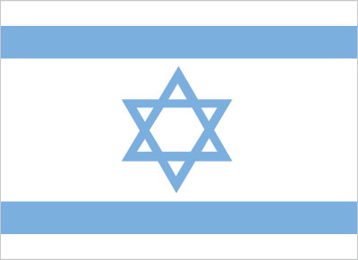
INDICADORES DE DESEMPEÑO ECONÓMICO
OBSERVAOTRIO DE COMERCIO INTERNACIONAL UJTL
ISRAEL

INDICADOR | MILES DE MILLONES US $ |  |  | VARIACIÓN
 | 2011 | 2012 | 2013 | 2012-2013
Agregados Macroeconómicos
Indicadores de Desempeño Económico
PIB | 176,740,416 | 182,664,490 | 188,710,000 | 3.3%
Crecimiento PIB | 5% | 3% | 3% | -0.1%
PIB per cápita | 22,758.82 | 23,091.40 | 23,414.98 | 1.4%
Inflación | 2% | 2% | 181% | 179.4%
Tasa de Desempleo | 6% | 7% |  | 1.3%
Tasa de Interés de Colocación | 6% | 6% |  | -5.6%
Tasa de Interés de Captación | 3% | 2% |  | -0.3%
Población Económicamente Activa | 57% | 64% |  | 6.2%
Desempeño Fiscal
Gasto Público (% PIB) | 39% | 39% |  | -0.1%
Ingresos Tributarios (% PIB) | 33% | 32% |  | -1.4%
Deuda Pública (% PIB)
Sistema Financiero
Sucursales Bancarias por cada 100.000 adultos | 20.44
Probabilidad de Default | 24.81
Acciones Negociadas (% PIB) | 41% | 51% |  | 9.7%
Sector Externo
Exportaciones | 75,247 | 75,939 |  | 0.9%
Importaciones | 74,491 | 76,204 |  | 2.3%
Exportaciones (% PIB) | 36% | 36% |  | 0.7%
Importaciones (% PIB) | 36% | 36% |  | 0.0%
Cuenta Corriente | 2,454.92 | (150) | 3,159 | 2209.1%
Cuenta Corriente (% PIB) | 1% | 0% | 2% | 1.7%
Balanza Comercial | 756 | (265) | - | -135.0%
IED | 10,800 | 9,481 | 11,804 | 24.5%
IED (% PIB) | 4% | 4% | 4% | 0.4%

